РучнаяКерамика
 |  | Обновлено: Friday 15 September 2017 12:26:55 |  |  |  |  |  |  | ПРЕДОПЛАТА | ИТОГО:
 |  |  |  |  |  |  |  |  | 0.00 | 0
 |  | Адрес: Москва, ул. Монтажная д.2а Телефоны : 8(495) 775-44-73, 775-44-74, 799-08-87 http://www.psfarfor.ru E-mail: info@psf-group.ru |  |  |  |  |  |  | СКИДКА:
 |  |  |  |  |  |  |  |  | 0.00

Код | Артикул | Фото | Описание | Кол-во в коробке | Базовая цена | Цена | Цена по предоплате | Кол-во на остатке | Заявка шт. | Сумма | Штрихкод
273-35918 | DC-RY12500W |  Нажмите чтобы увеличить | ОЛЕНЬ, кувшин 1250мл, упаковка - гофрокороб | 12.00 | 650,41 | 0 | 0 | 165 шт. | 0.00 | 0 | 4650067162409
273-35919 | DC-RY12501W | 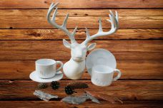 Нажмите чтобы увеличить | ОЛЕНЬ, набор чайный (2) чашка 320мл + блюдце, упаковка - гофрокороб | 36.00 | 299,85 | 0 | 0 | 578 шт. | 0.00 | 0 | 4650067162522
273-35922 | DC-RY12505W | 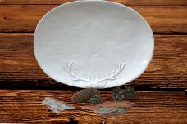 Нажмите чтобы увеличить | ОЛЕНЬ, блюдо 36х26х2,6см, упаковка - гофрокороб | 12.00 | 804,74 | 0 | 0 | 459 шт. | 0.00 | 0 | 4650067162256
273-35923 | DC-RY12506W-1 |  Нажмите чтобы увеличить | ОЛЕНЬ, салатник 22х22х11см, упаковка - гофрокороб | 12.00 | 771,67 | 0 | 0 | 497 шт. | 0.00 | 0 | 4650067162263
273-35930 | DC-RY12507W | 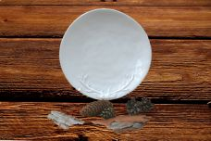 Нажмите чтобы увеличить | ОЛЕНЬ, тарелка мелкая 25,5х25,5х2,3см, упаковка - гофрокороб | 16.00 | 319,69 | 0 | 0 | 610 шт. | 0.00 | 0 | 4650067162287
273-35936 | DC-RY12617W | 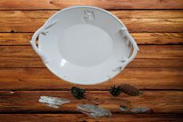 Нажмите чтобы увеличить | ОЛЕНЬ, блюдо 25,5х25,5х2,3см, упаковка - гофрокороб | 12.00 | 822,38 | 0 | 0 | 449 шт. | 0.00 | 0 | 4650067162539
273-35938 | DC-RY13284W |  Нажмите чтобы увеличить | СОВЫ, набор д/специй (2) солонка + перечница, упаковка - гофрокороб | 72.00 | 277,80 | 0 | 0 | 391 шт. | 0.00 | 0 | 4650067162348
273-35943 | DC-RY13286W-2 |  Нажмите чтобы увеличить | СОВЫ, набор кофейный (2) чашка 160мл + блюдце, упаковка - гофрокороб | 48.00 | 249,14 | 0 | 0 | 416 шт. | 0.00 | 0 | 4650067162355
273-35939 | DC-RY13287W | 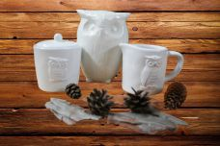 Нажмите чтобы увеличить | СОВЫ, набор (2) сахарница 300мл + молочник 325мл, упаковка - гофрокороб | 24.00 | 491,67 | 0 | 0 | 466 шт. | 0.00 | 0 | 4650067162423
273-35937 | DC-RY13288W | 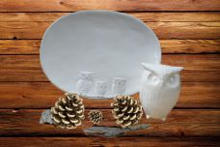 Нажмите чтобы увеличить | СОВЫ, блюдо 23х23х2см, упаковка - гофрокороб | 12.00 | 804,74 | 0 | 0 | 326 шт. | 0.00 | 0 | 4650067162430
273-35946 | DC-RY13320BN | 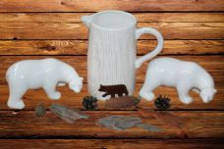 Нажмите чтобы увеличить | МЕДВЕДЬ, кувшин 1775мл, упаковка - гофрокороб | 6.00 | 815,77 | 0 | 0 | 331 шт. | 0.00 | 0 | 4650067162393
273-35928 | DC-RY13322BN-1 | 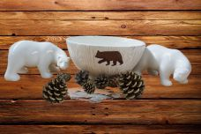 Нажмите чтобы увеличить | МЕДВЕДЬ, салатник 22,5х22,5х11см, упаковка - гофрокороб | 8.00 | 826,79 | 0 | 0 | 509 шт. | 0.00 | 0 | 4650067162416
273-35929 | DC-RY13322BN-2 | 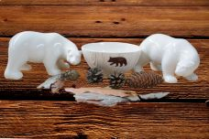 Нажмите чтобы увеличить | МЕДВЕДЬ, салатник 14,2х14,2х7,1см, упаковка - гофрокороб | 32.00 | 288,83 | 0 | 0 | 483 шт. | 0.00 | 0 | 4650067162317
273-35948 | DC-RY13323BN |  Нажмите чтобы увеличить | МЕДВЕДЬ, чайник 1050мл, упаковка - гофрокороб | 8.00 | 641,59 | 0 | 0 | 163 шт. | 0.00 | 0 | 4650067162454
273-35940 | DC-RY13325BN | 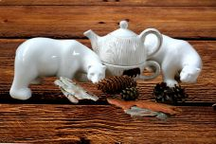 Нажмите чтобы увеличить | МЕДВЕДЬ, набор Эгоист (2) чашка 270мл + чайник 300мл, упаковка - гофрокороб | 16.00 | 529,15 | 0 | 0 | 391 шт. | 0.00 | 0 | 4650067162515
273-35934 | DC-RY13326BN | 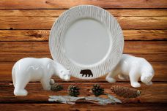 Нажмите чтобы увеличить | МЕДВЕДЬ, тарелка мелкая 26х26х1,8см, упаковка - гофрокороб | 24.00 | 330,72 | 0 | 0 | 68 шт. | 0.00 | 0 | 4650067162461
273-35935 | DC-RY13327BN | 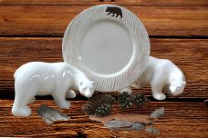 Нажмите чтобы увеличить | МЕДВЕДЬ, тарелка мелкая 21,7х21,7х1,5см, упаковка - гофрокороб | 48.00 | 253,55 | 0 | 0 | 100 шт. | 0.00 | 0 | 4650067162485

